BOM_邮票孔模块2023-07-04
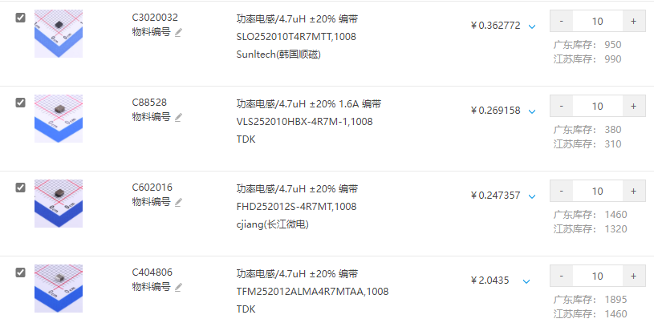
在线BOM与焊接点位地址（手机也可查看）：https://easyeda.online/ibom/d5313712.html
ID | Name | Designator | Footprint | Quantity | Manufacturer Part | 立创料号 | 备注
1 | AXP202 | U1 | QFN48 | 1 | 【淘宝】https://m.tb.cn/h.5agVBVR?tk=pbYndH4zCvU CZ0001 「全新原装正品 AXP202 贴片QFN 电源管理芯片」 点击链接直接打开 或者 淘宝搜索直接打开 |  | 链接挂了就直接TB搜索AXP202，其中我只测试过鹏盛微、义胜、品信达三家，其中义胜、品信达两家芯片丝印一致。三家都可以用，都没有什么问题，鹏盛微家的没有打磨痕迹。
电容
2 | 10uF/0603 | C1,C11,C12,C14,C18 | C0603 | 5 | 随便品牌都行，耐压6.3V以上
3 | 1nF | C2,C17 | C0402 | 2
4 | 2.2uF | C3 | C0402 | 1
5 | 10uF | C4,C9,C19 | C0402 | 3
6 | 1uF | C5,C7,C20,C23 | C0402 | 4
7 | 4.7uF | C6,C8,C24,C25,C26 | C0402 | 5
8 | 1uF | C10 | R0402 | 1
9 | 220nF | C13,C22 | C0402 | 2
10 | 4.7uF/0603 | C15,C16 | C0603 | 2
11 | 100pF | C21 | C0402 | 1
电阻
12 | 10k | R2 | R0402 | 1 | 随便品牌都行，但是 精度必须至少±１%
13 | 2.2R | R4,R6 | R0402 | 2
14 | 1R | R5 | R0402 | 1
15 | 200k/1% | R8 | R0402 | 1
16 | 1k | R10 | R0402 | 1
17 | 0R | R11,R12 | R0402 | 2
18 | 4.7k | R24 | R0402 | 1
19 | 0.03Ω | R17 | R1206 | 1 | RTT06R030FTP | C104923 | 只要精度高，什么牌子无所谓，我用的这个
电感
20 | 4.7uH | L1,L2,L3 | L0806 | 3 | MPL2016S4R7MHT | C98335 | 追求功耗推荐用这个，额定1.1A，但内阻110mΩ
 |  | L1,L2,L3 | L1008 | 3 | FHD252012S-4R7MT | C602016 | 追求性能推荐用这个，额定1.6A，但内阻260mΩ

电感替代型号

